Задача 2

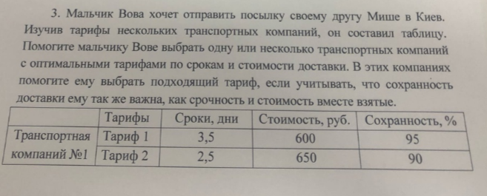
Выбор транспортной компании

 | Метод идеальной точки

 | № | Тарифы | Сроки, дни | Стоимость, руб. | Сохранность, %
 | ТК 1 | Тариф 1 | 3.5 | 450 | 95
 |  | Тариф 2 | 2.5 | 650 | 90
 | ТК 2 | Тариф 1 | 3.5 | 400 | 95
 |  | Тариф 2 | 2 | 650 | 80
 |  | Тариф 3 | 1 | 1300 | 60
 | ТК 3 | Тариф 1 | 2.5 | 800 | 90
 |  | Тариф 2 | 2 | 800 | 80

 |  | Идеальная точка | 1 | 400 | 100

Лучший вариант
 |  |  | min | min | max
 | № | Тарифы | Сроки, дни | Стоимость, руб. | Сохранность, % |  | Расстояние
 | ТК 1 | Тариф 1 | 2.5 | 0.125 | 0.05 |  | 2.5036223757
 |  | Тариф 2 | 1.5 | 0.625 | 0.1 |  | 1.6280740155
 | ТК 2 | Тариф 1 | 2.5 | 0 | 0.05 |  | 2.50049995
 |  | Тариф 2 | 1 | 0.625 | 0.2 |  | 1.1960873714
 |  | Тариф 3 | 0 | 2.25 | 0.4 |  | 2.2852789764
 | ТК 3 | Тариф 1 | 1.5 | 1 | 0.1 |  | 1.8055470085
 |  | Тариф 2 | 1 | 1 | 0.2 |  | 1.4282856857

 | Линейная сверстка всех критериев
 |  |  | min | min | max
 | № | Тарифы | Сроки, дни | Стоимость, руб. | Сохранность, % |  | Сверстка
 | ТК 1 | Тариф 1 | 3.5 | 600 | 95 |  | -103.375
 |  | Тариф 2 | 2.5 | 650 | 90 |  | -118.125
 | ТК 2 | Тариф 1 | 3.5 | 650 | 95 |  | -115.875
 |  | Тариф 2 | 2 | 800 | 80 |  | -160.5
 |  | Тариф 3 | 1 | 1300 | 60 |  | -295.25
 | ТК 3 | Тариф 1 | 3.5 | 450 | 90 |  | -68.375
 |  | Тариф 2 | 2 | 650 | 80 |  | -123

 | Значимость = |  | 2.5 | 2.5 | 5 | 10
 | а = |  | 0.25 | 0.25 | 0.5

